Pasaporte - HC
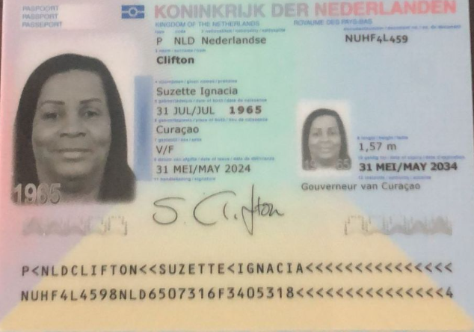
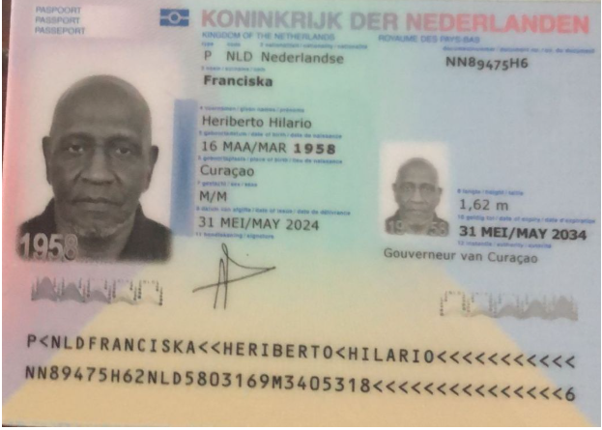

Nombre | SUZETTE | Nombre | HERIBERTO
Nombre | IGNACIA | Nombre | HILARIO
Apellido | CLIFTON | Apellido | FRANCISKA
Género: . | FEMENINO | Género: . | MASCULINO
Pasaporte | NUHF4L459 | Pasaporte | NN89475H6
Fecha de nacimiento | 1965-07-31 | Fecha de nacimiento | 1958-03-16
Edad | 59 | Edad | 67
Estado civil |  | Estado civil
Dirección |  | Dirección
Nacionalidad y domicilio: | CURAZAO | Nacionalidad y domicilio: | CURAZAO
Email: | Susyclifton31@gmail.com | Email: | Susyclifton31@gmail.com
Teléfono | 599 9 563 6389 | Teléfono | 5999 528 4833
Profesión |  | Profesión
RH | O + | RH | O +
Seguro | SVB | Seguro | SVB
Peso | 89 kg | Peso | 82 kg
Altura | 1.58 | Altura | 1.68
Idioma | Papiameto, Spanish, English | Idioma | Papiameto, Spanish, English

 |  | Salud

VUELO
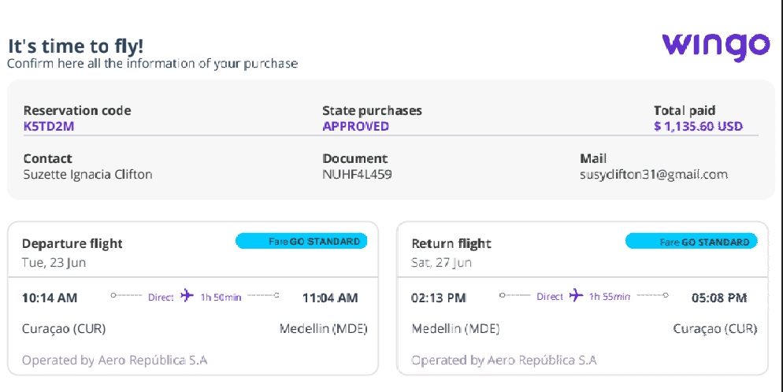
K5TD2M

